상품제안서
송월타올 핸들 패키지 선물세트 NO.8 (호텔수건 170G 40수 2매) | 상품코드: S42251

 |  |  |  |  |  |  | 02-713-8555 | www.synergygift.co.kr
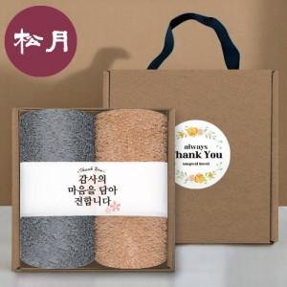

【상세/제작정보】

【인쇄/포장옵션】 | 실크, 자수 / 포장불가능

【공급단가】 | 수량 | 50~ | 100~ | 300~ | 1,000~ | 3,000~
*VAT별도 | 단가 | 13,260원 | 13,050원 | 12,750원 | 12,240원 | 11,730원

【상품 URL】 | https://www.synergygift.co.kr:443/src/goods_detail.php?gdno=42251

